3대 중량 운동 등급표
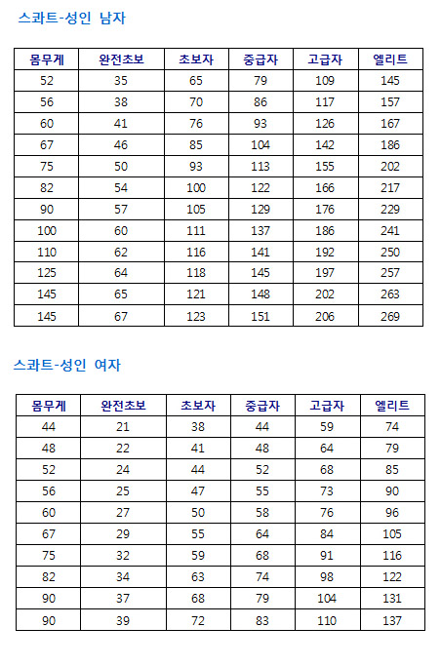
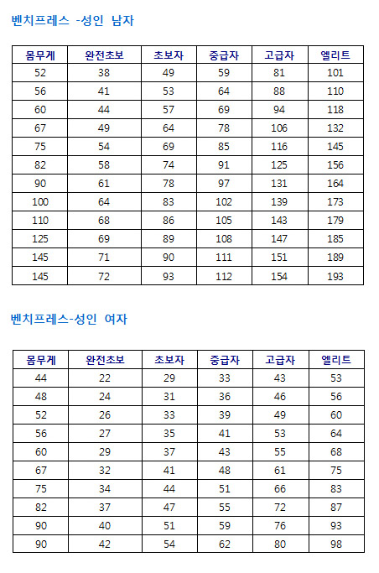
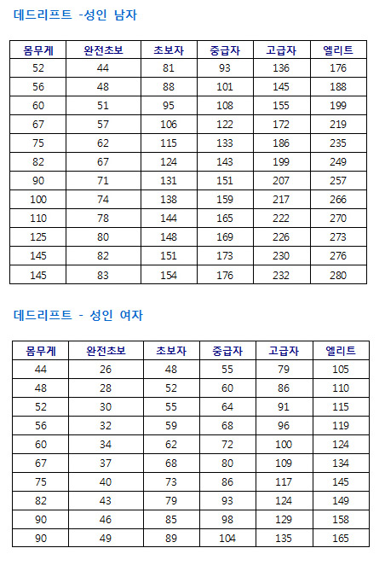
 |  | 본인의 3대 기록과 중량 운동 등급표 (재미로 보세요ㅎㅎ)

 |  | 주차 (Week)
본인의 기록 예상 |  | 1주차 | 2주차 | 3주차 | 4주차 | 5주차 | 주차6 | 7주차 | 8주차 | 9주차 | 10주차 | 11주차 | 12주차
스쿼트 |  | 62 | 62 | 62 | 62 | 62 | 62 | 68 | 68 | 68 | 68 | 73 | 73
벤치프레스 |  | 56 | 56 | 56 | 56 | 56 | 56 | 56 | 62 | 62 | 62 | 68 | 68
데드리프트 |  | 45 | 45 | 45 | 45 | 45 | 45 | 45 | 45 | 51 | 51 | 51 | 51
3대 기록 |  | 163 | 163 | 163 | 163 | 163 | 163 | 169 | 174 | 180 | 180 | 191 | 191

완전초보 | 훈련받지 않은 건강한 개인이 정확하게 수행하였을 때 예상되는 정도. 몸을 많이 움직이지 않고 앉아서 일하는 사람이 삶을 사는데 필요한 근력의 최소한의 정도를 나타낸다.
초보자 | 보통 규칙적으로 3~9개월 훈련받은 사람. 이 근력 레벨은 격렬한 레크리에이션 활동에 요구되는 정도이다.
중급자 | 보통 1~2년 이상 규칙적인 운동을 한 사람. 이 레벨은 특화된 운동의 어느 정도 또는 높은 수준의 레크리에이션 활동을 할 수 있는 정도이다
고급자 | 높은 수준의 경쟁적인 운동선수를 최종적인 목표로 다년간의 운동을 한 사람.
엘리트 | 스트렝스 스포츠에 특화된 사람. 웨이트 트레이닝을 하는 1%이하의 사람이 이 레벨에 도달함.

